Portalen
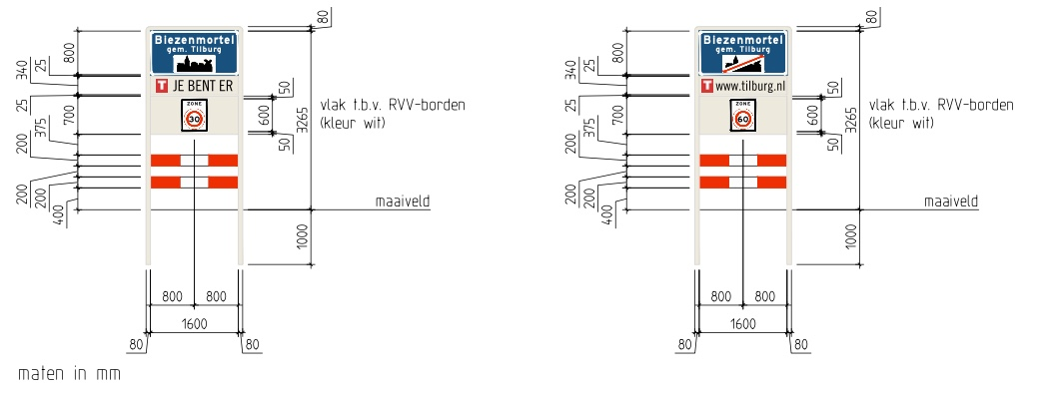
Portaal A | Udenhout 30-60

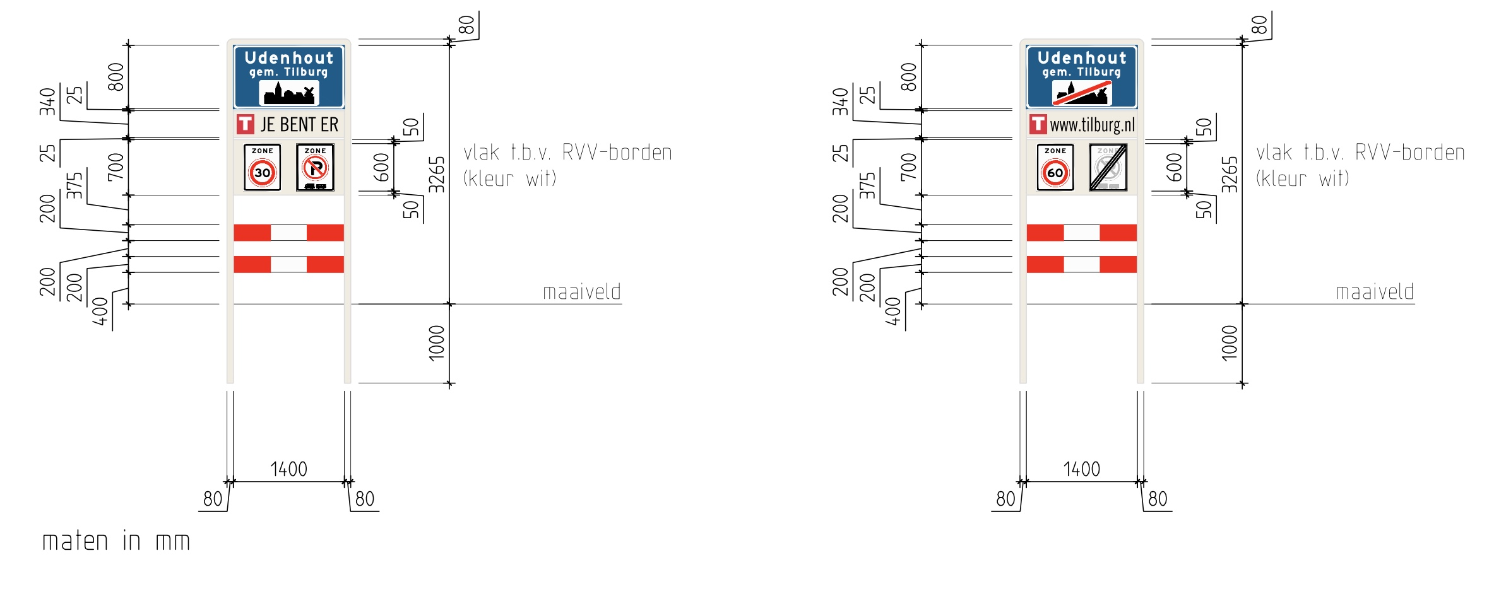

Portaal B | Udenhout 50-60

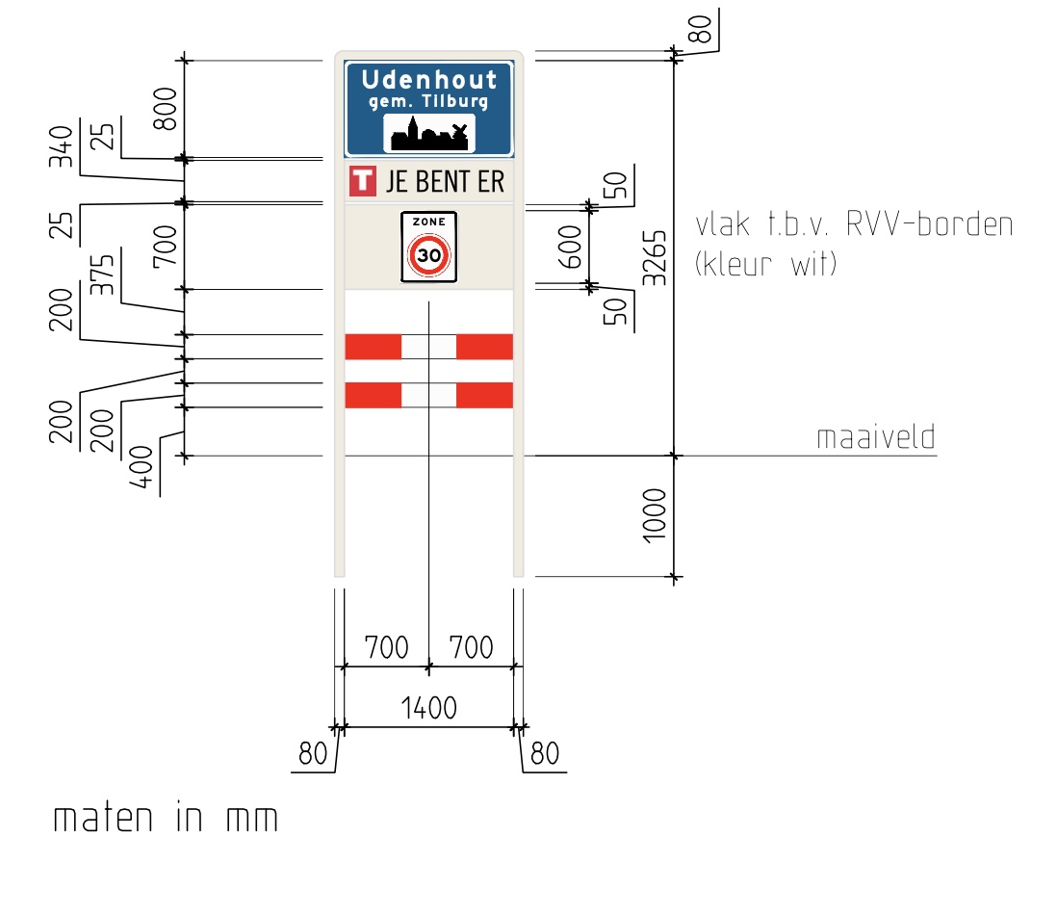
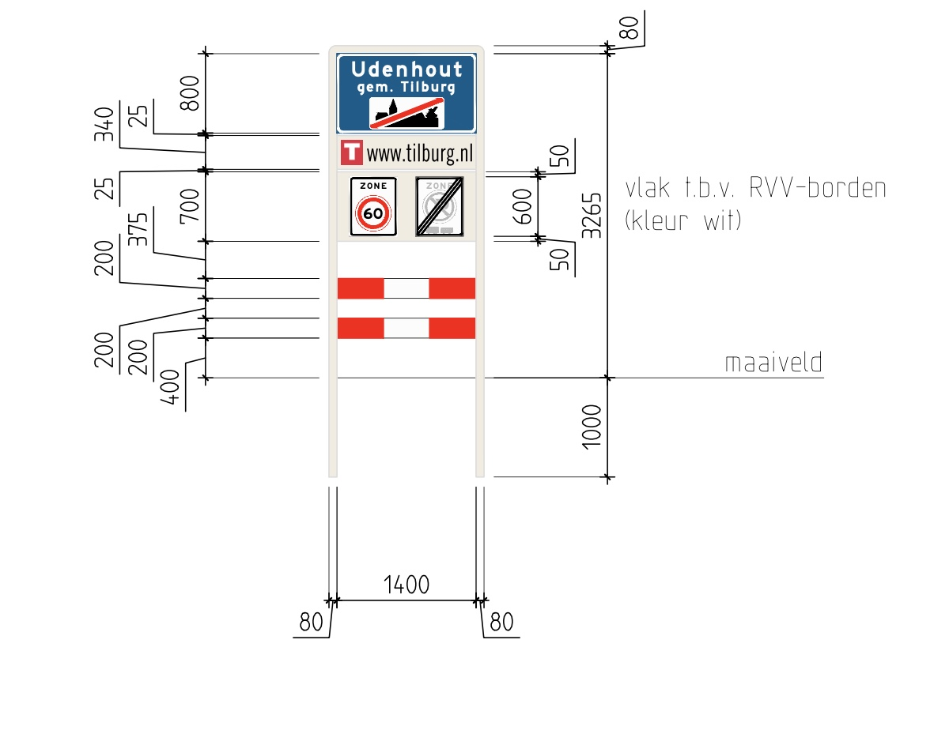

Portaal C | Udenhout/Berkel-Enschot 30-30 |  | Let op breedte portaal!
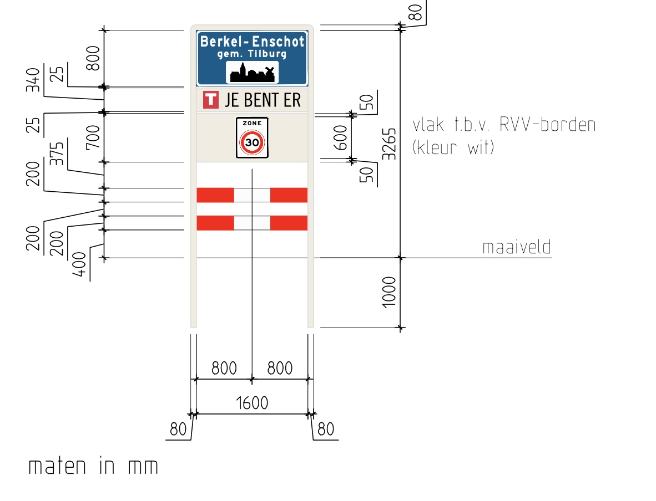
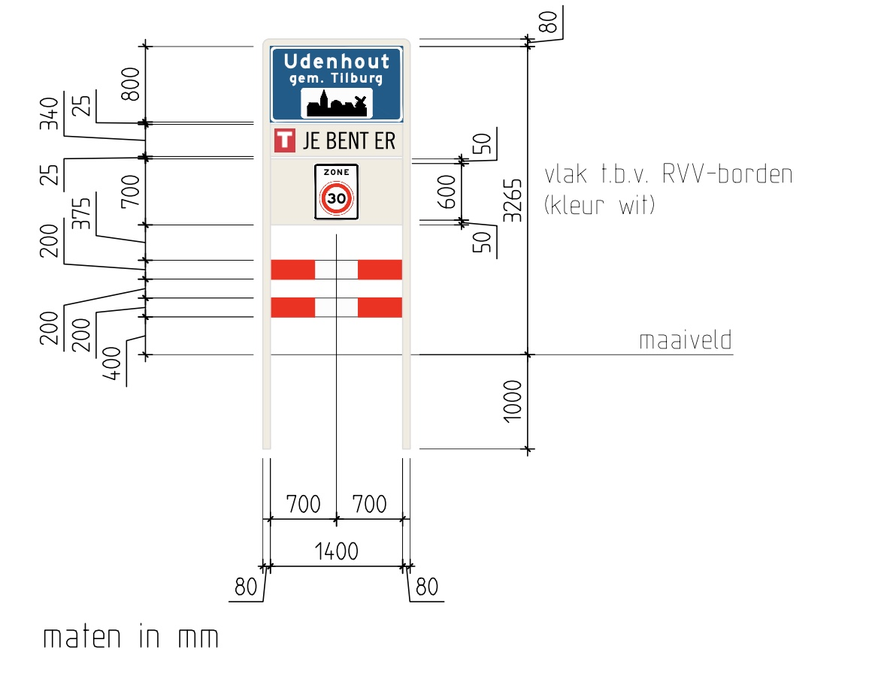

Portaal D | Berkel-Enschot 30-60
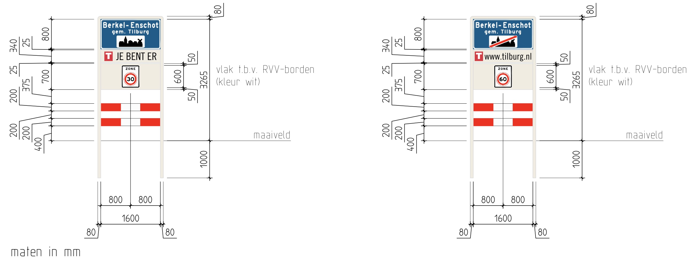

Portaal E | Udenhout 50-80

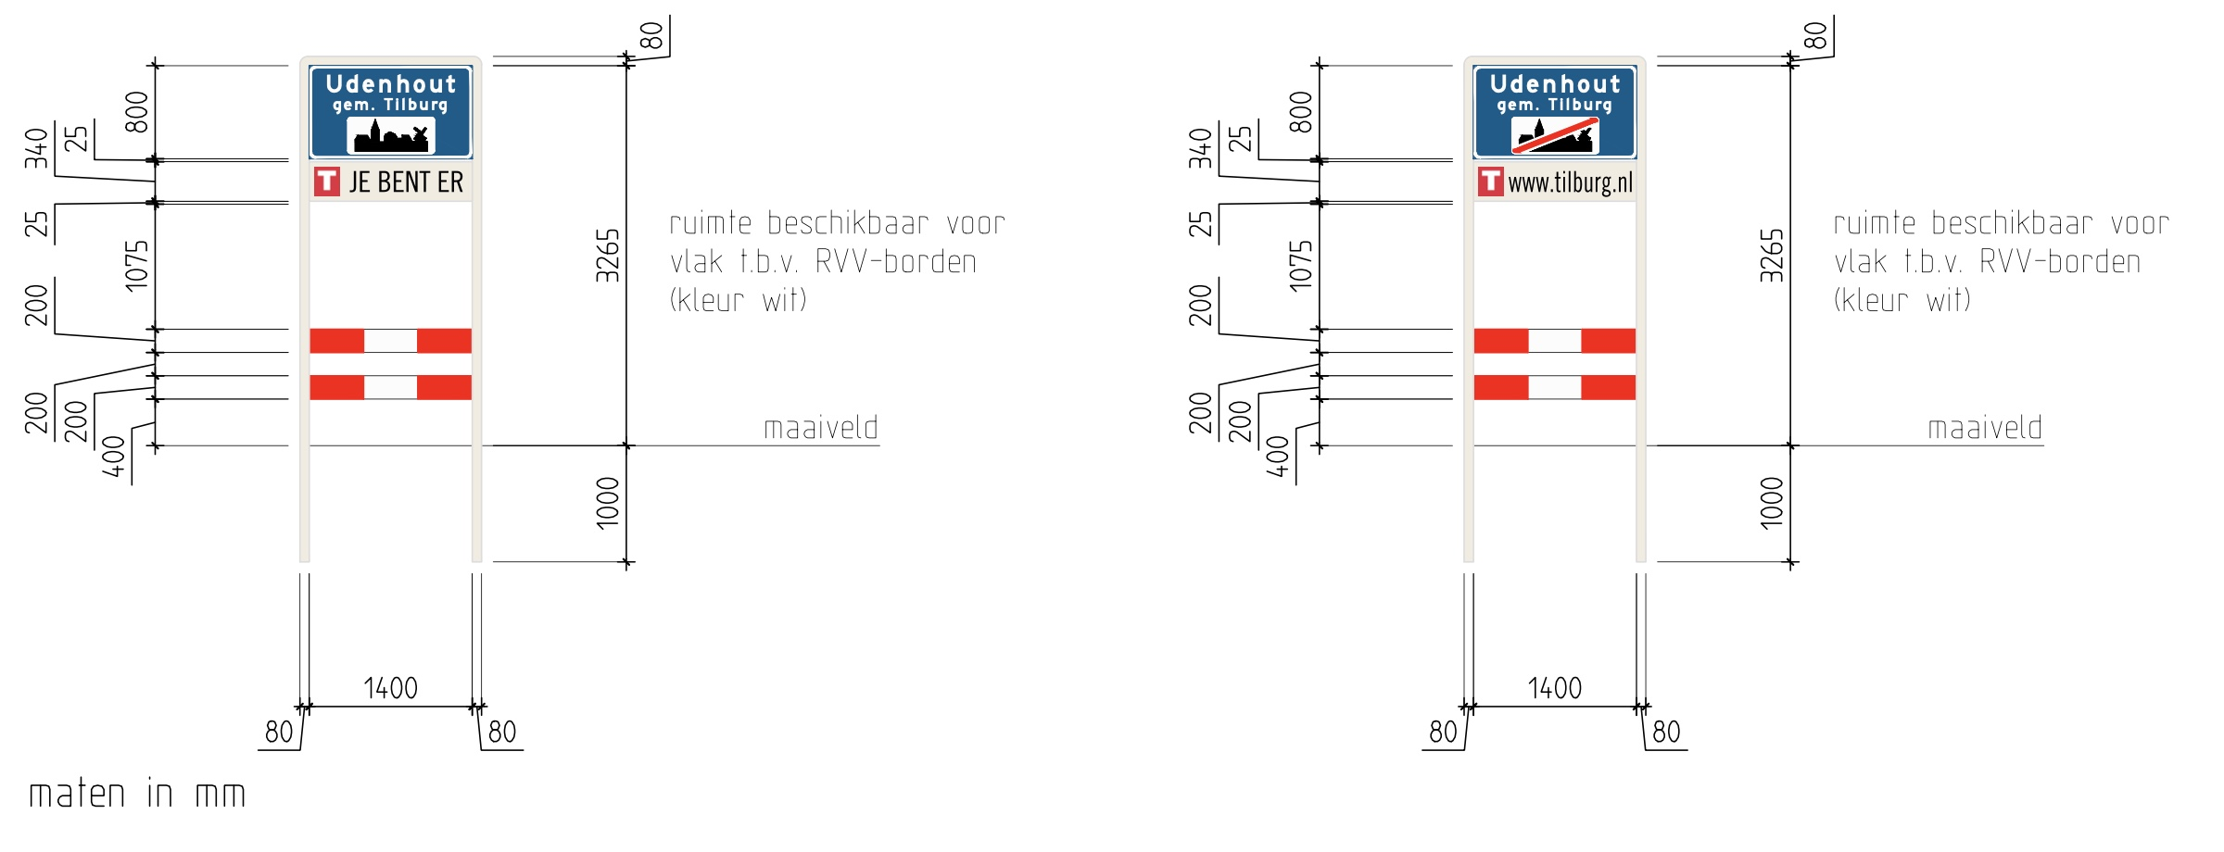

Portaal F | Berkel Enschot 50-60

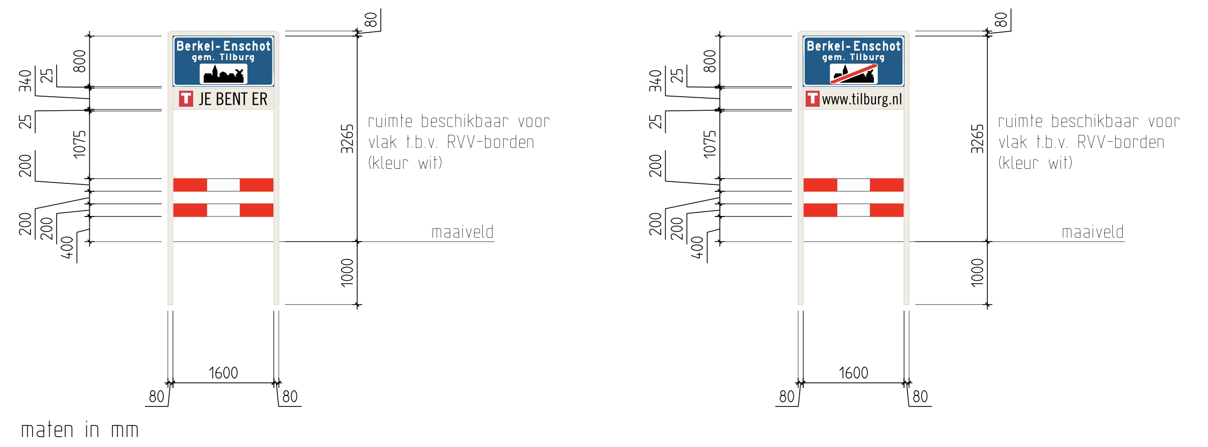

Portaal G | Tilburg/Berkel-Enschot 50-50 |  | Let op breedte portaal!

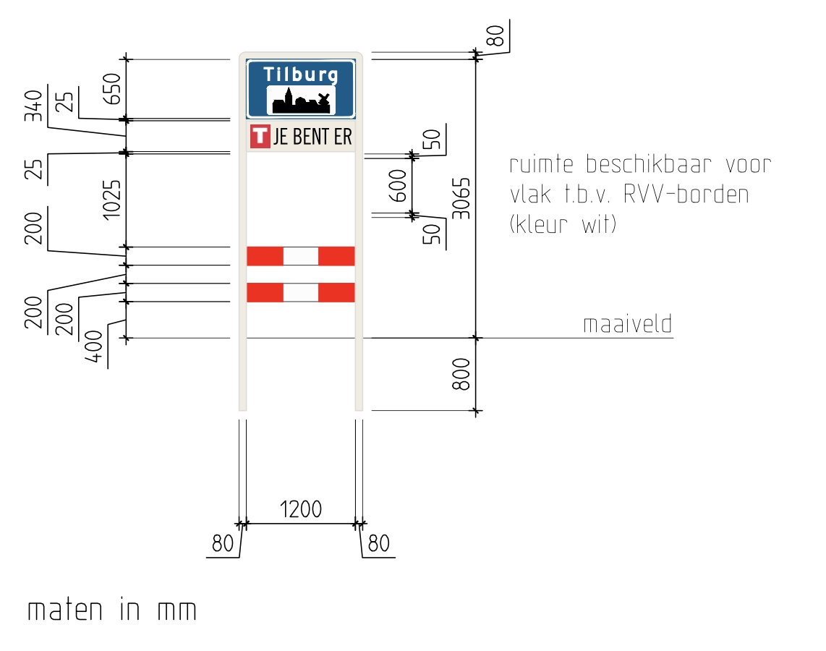
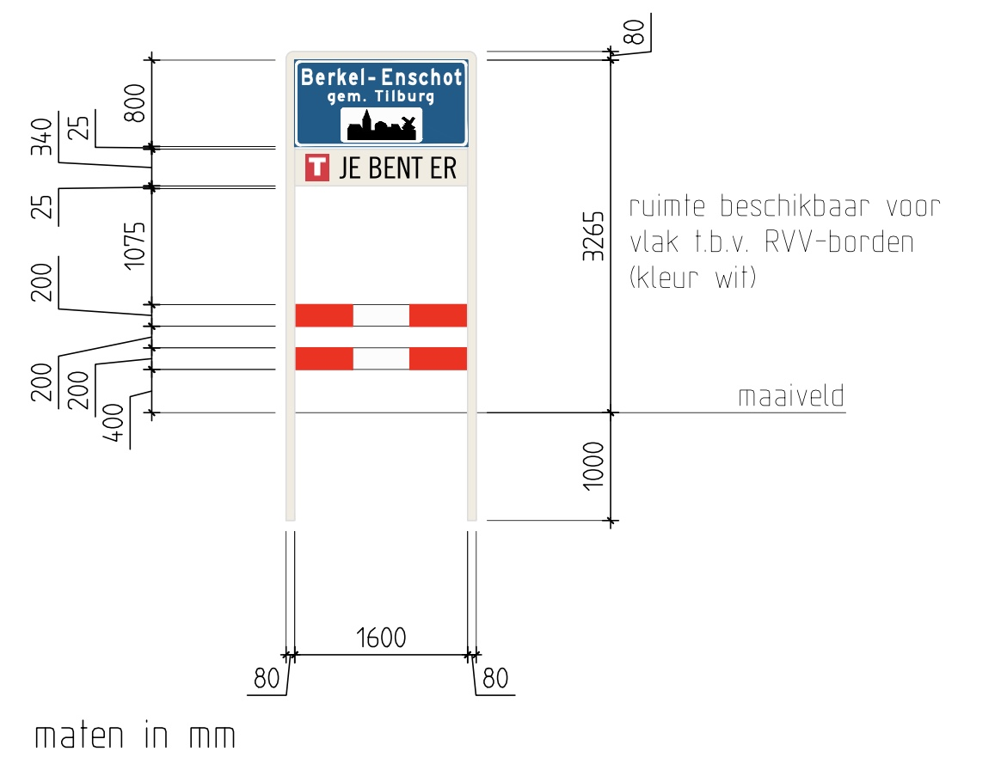

Portaal H | Tilburg 50-60

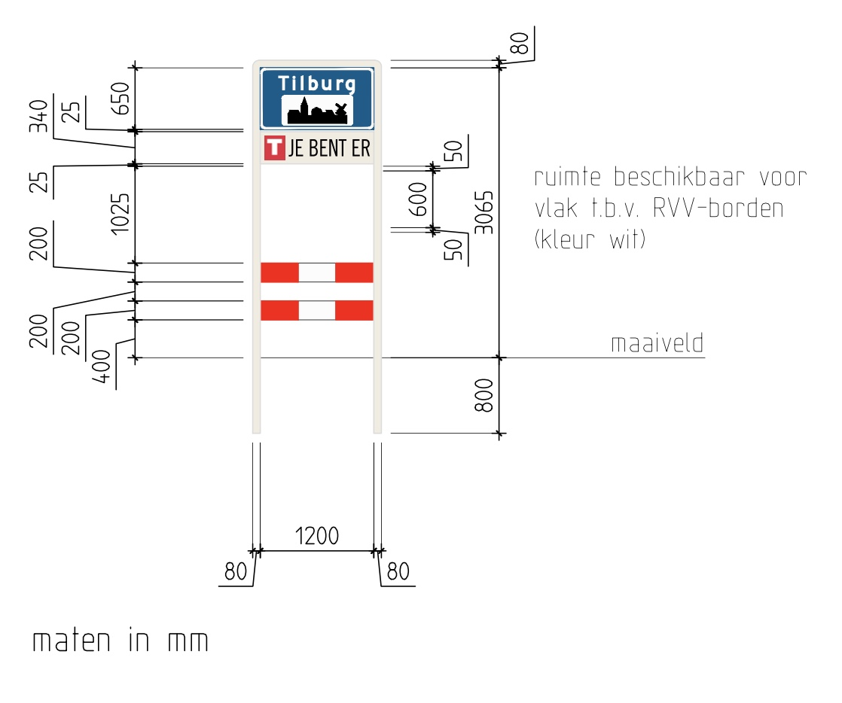
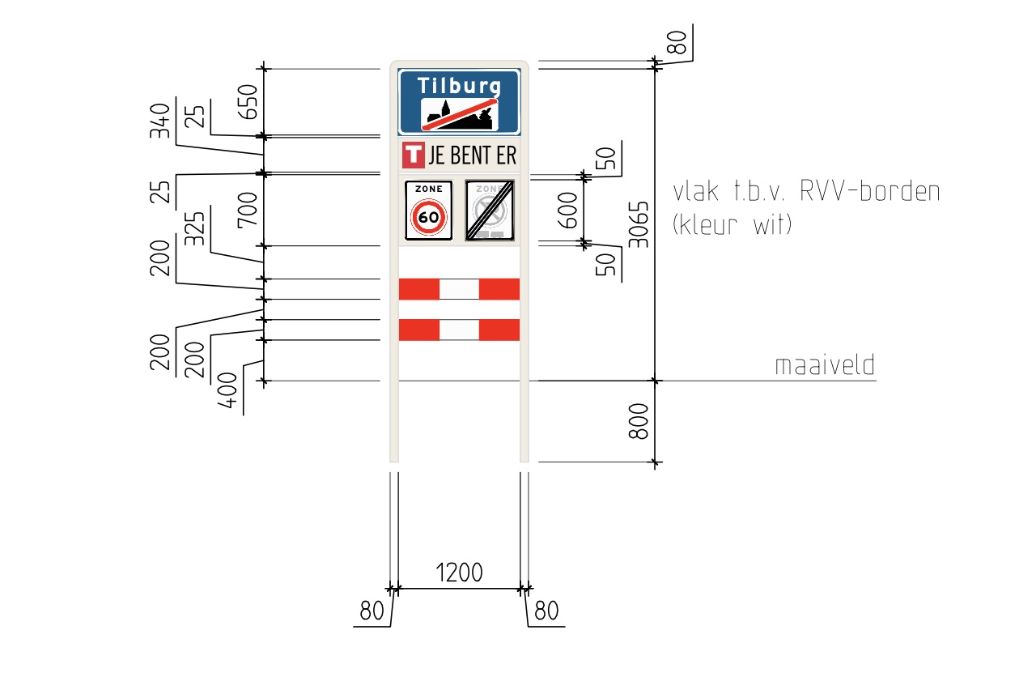

Portaal I | Berkel-Enschot 30-60

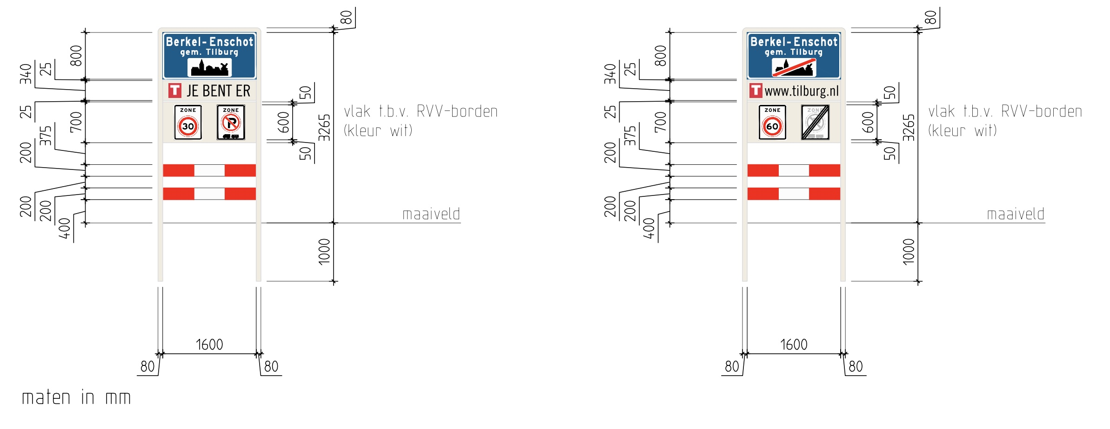

Portaal J | Tilburg/Berkel-Enschot 50-50

Portaal K | Berkel-Enschot 50-80
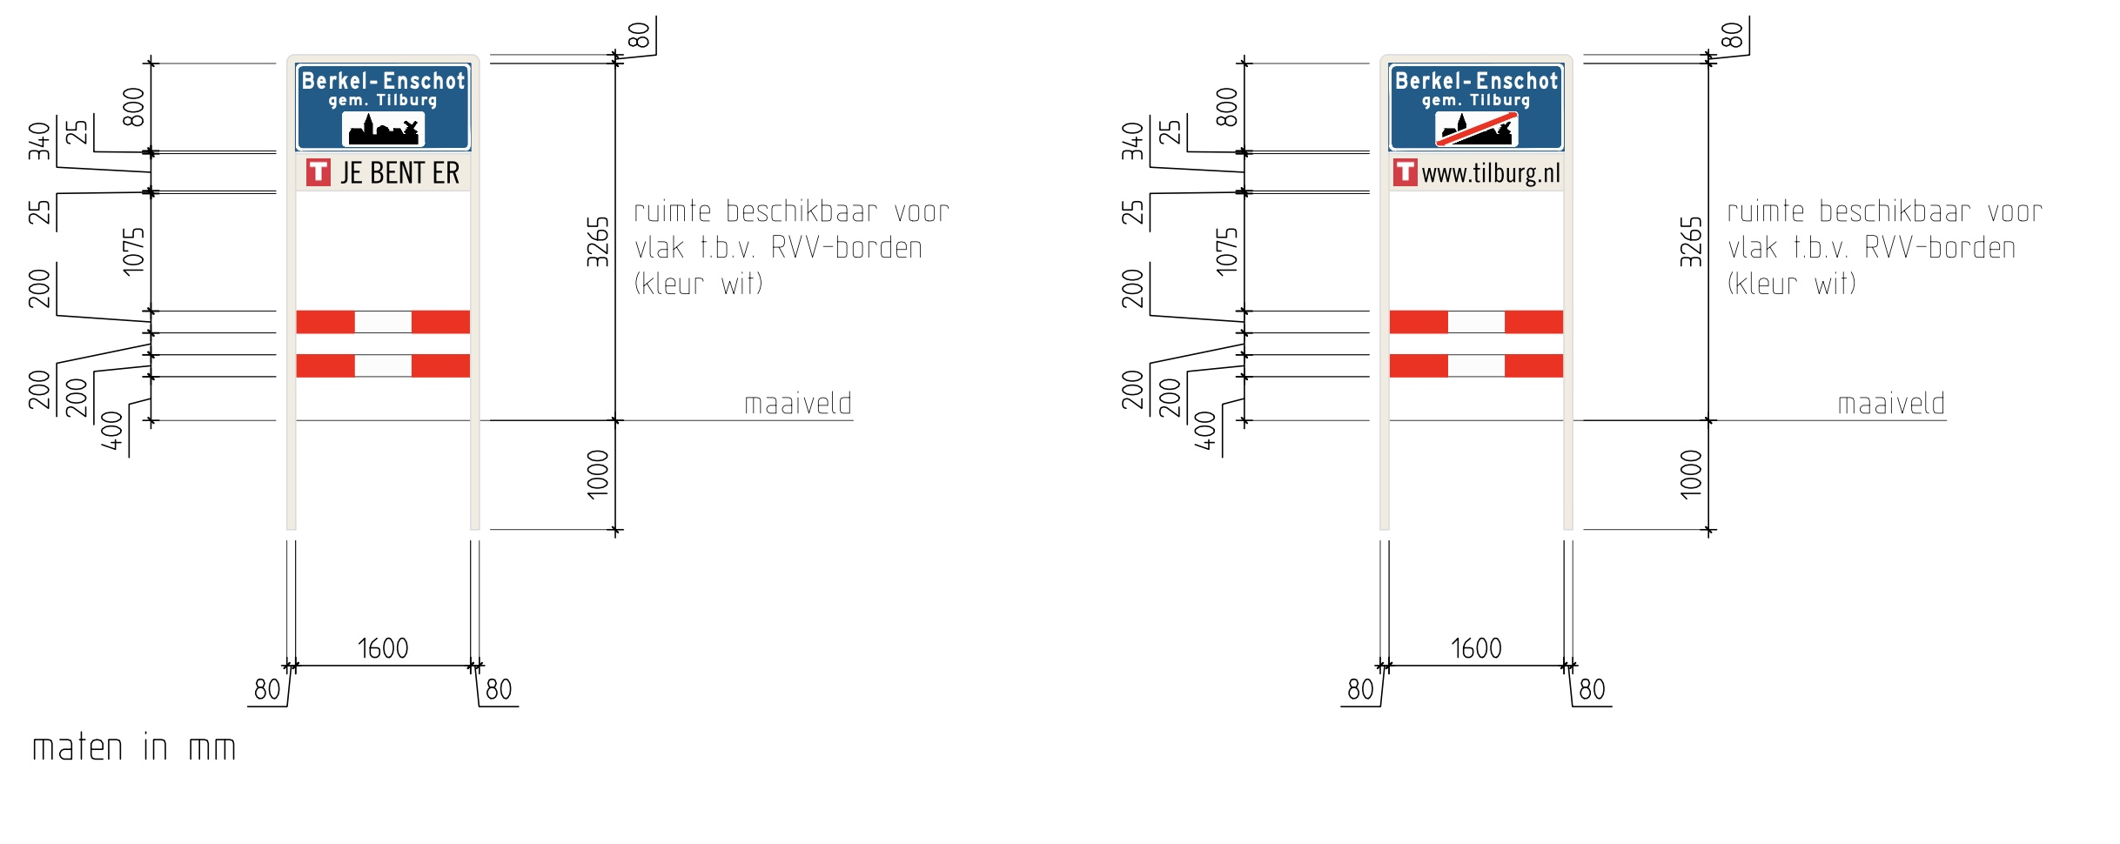

Portaal L | Tilburg 50-80 | Enkelzijdig?

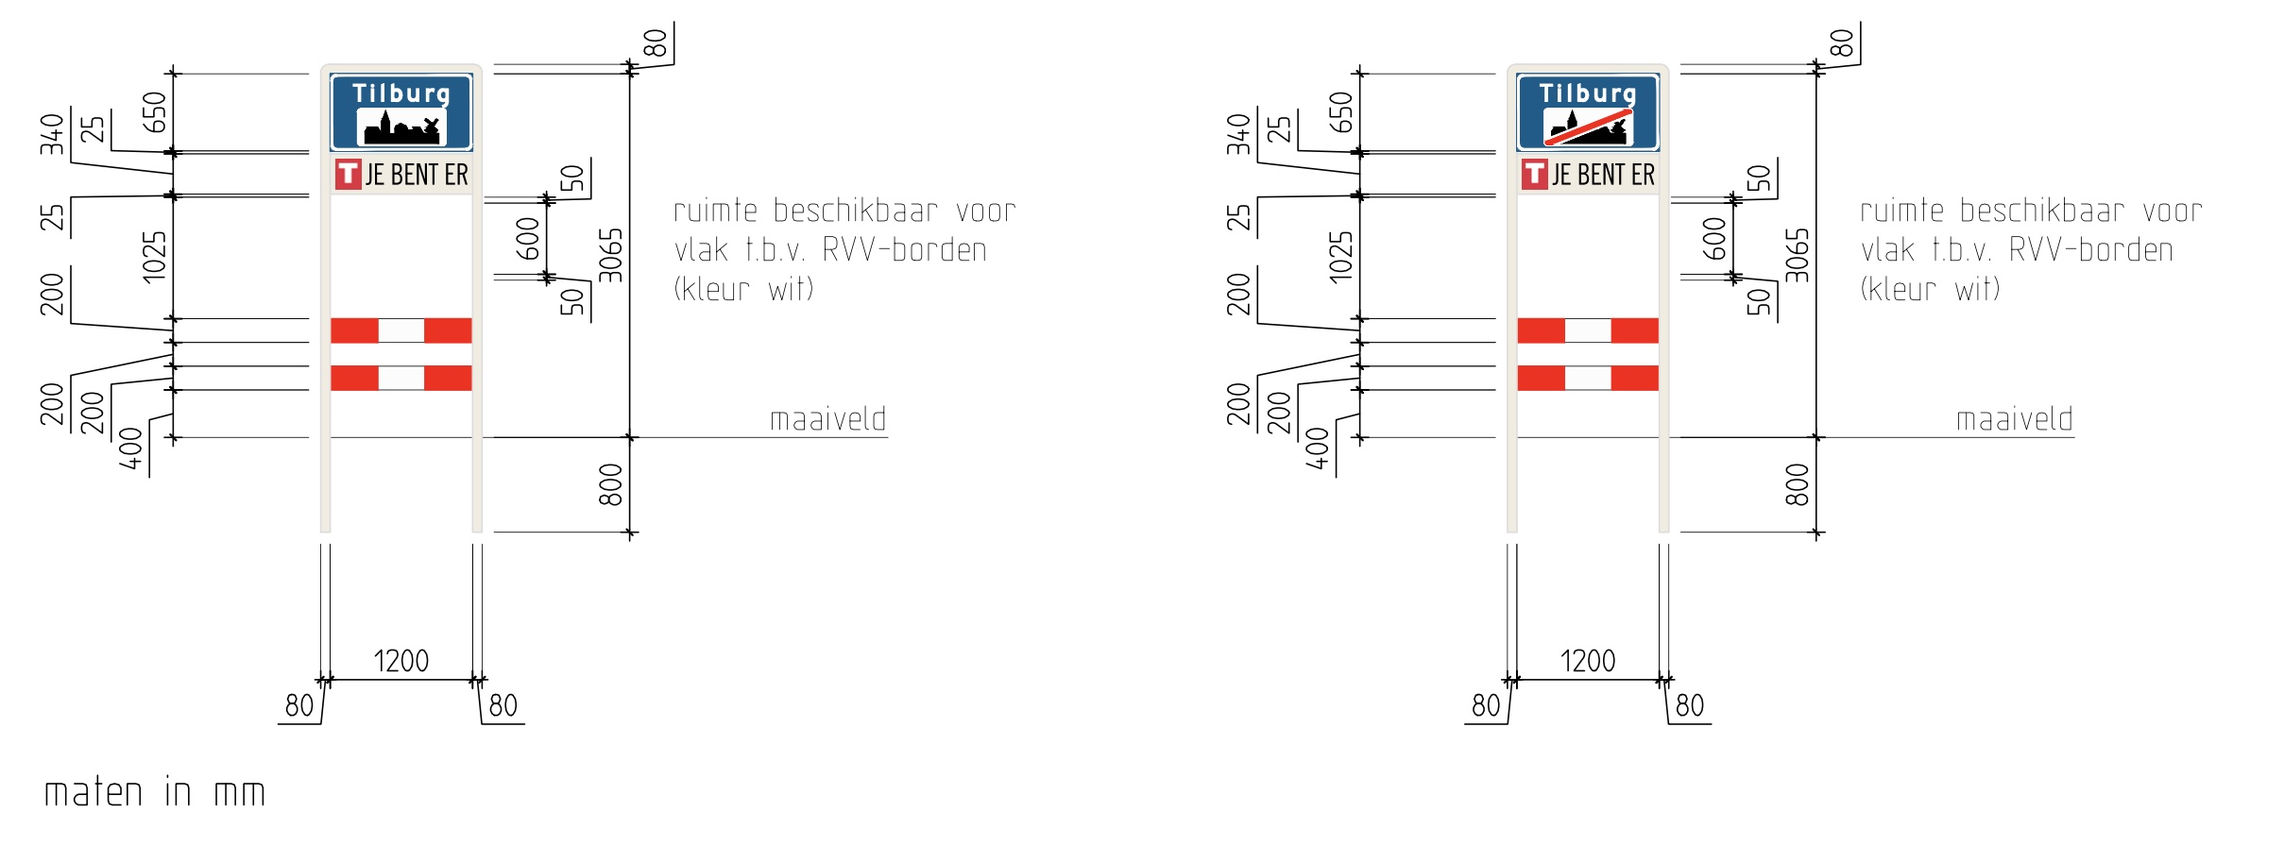

Portaal M | Tilburg 50-80 | Enkelzijdig?

Portaal N | Tilburg 30-60
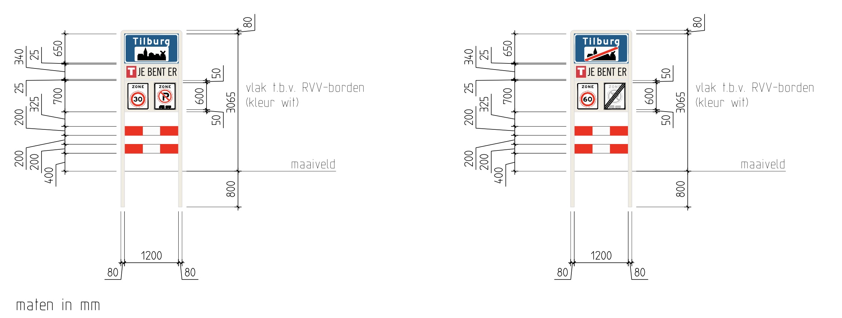

Portaal O | Tilburg 50-60

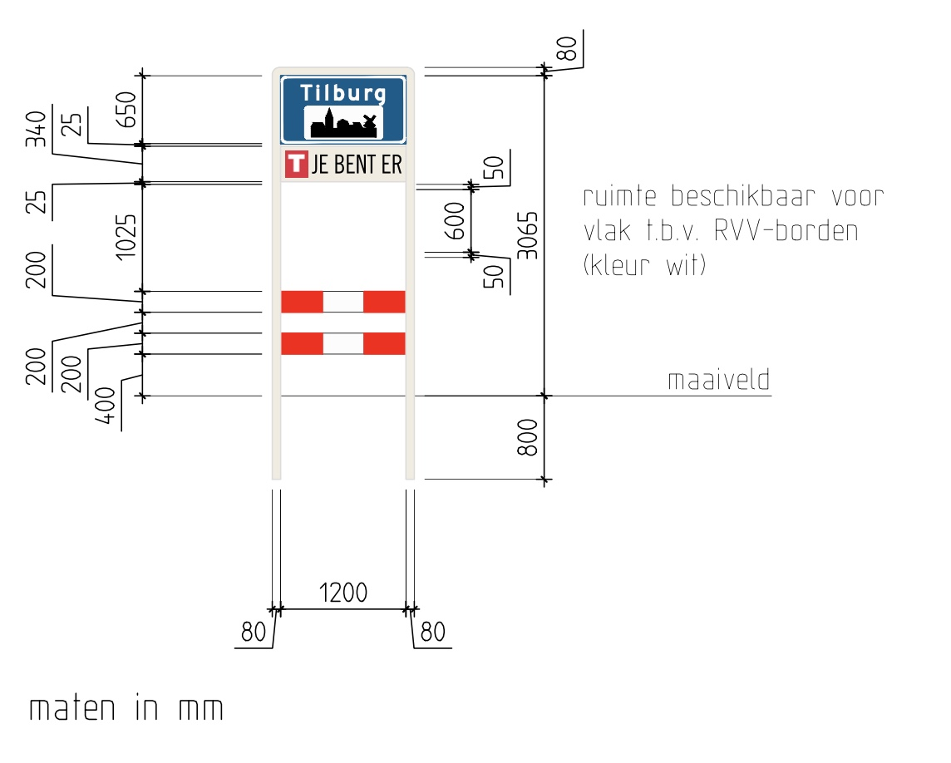
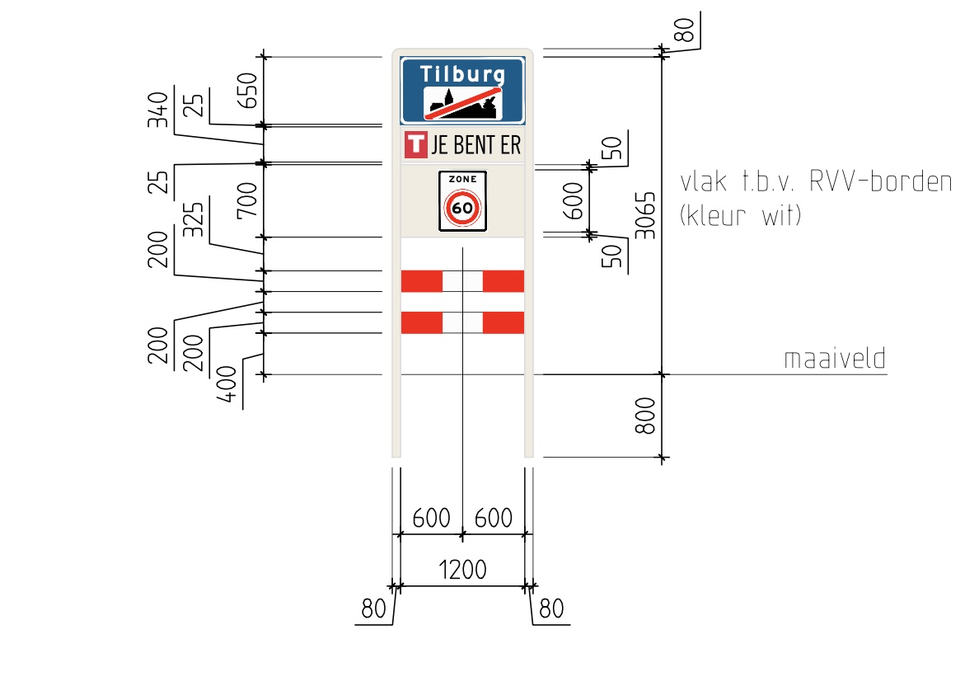

Portaal P | Tilburg 70-80 |  | Let op breedte portaal!

Portaal Q | Tilburg 30-60 |  | Let op breedte portaal!
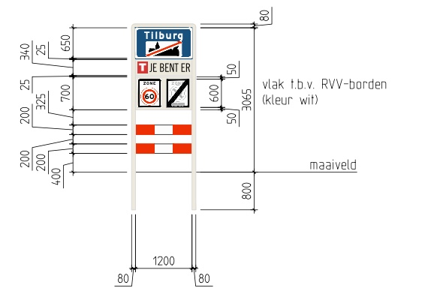
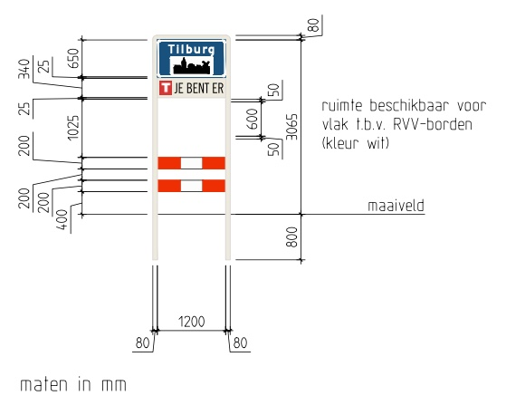

Portaal R | Tilburg/Goirle 50-50
Goirle
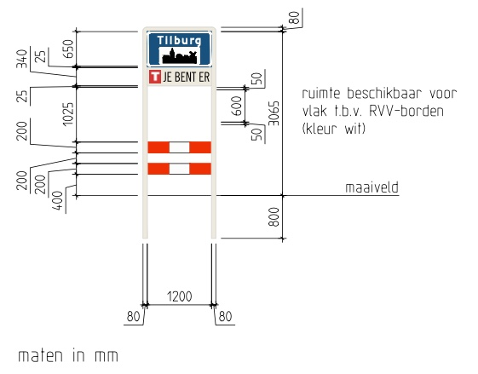

Portaal S | Tilburg/Goirle 50-50

Goirle

Portaal T | Tilburg 50-70 |  | Let op breedte portaal!
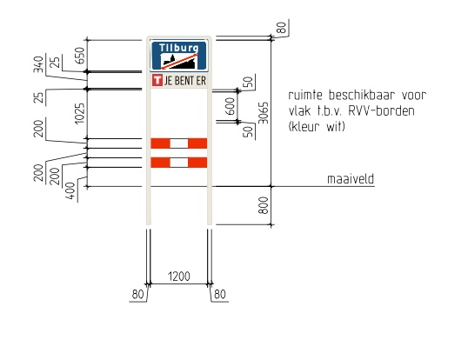

Portaal U | Berkel Enschot 50-80
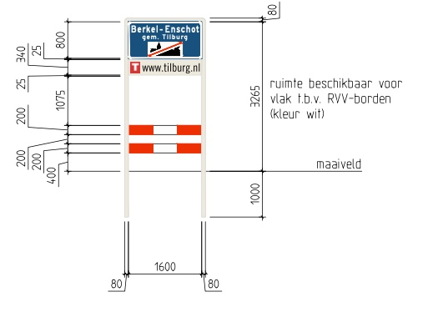
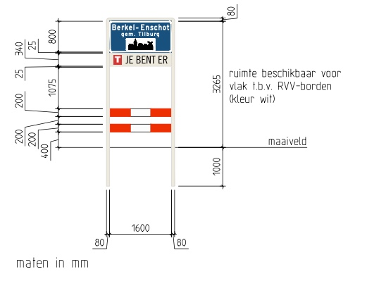

Portaal V | Tilburg 30-60

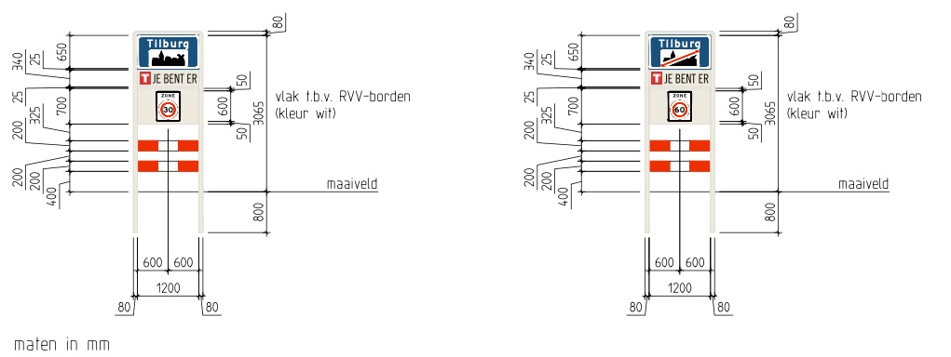

Portaal W | Tilburg 70-70
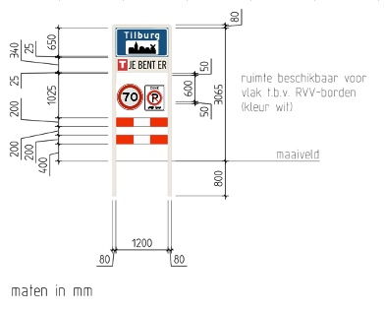

Portaal X | Biezenmortel 30-60

